Sheet1
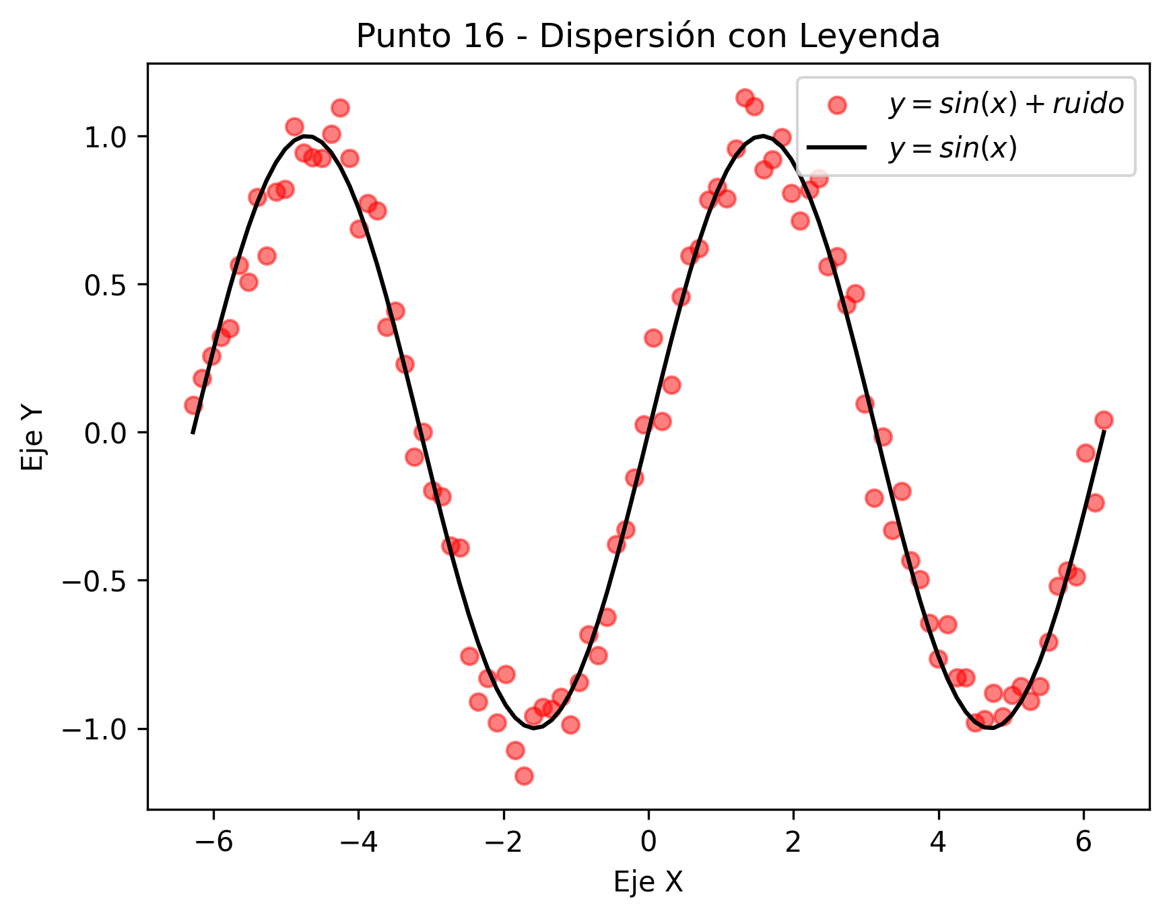
Punto | Descripción | Resultado
Punto 1 | Array 10-29 | [10, 11, 12, 13, 14, 15, 16, 17, 18, 19, 20, 21, 22, 23, 24, 25, 26, 27, 28, 29]
Punto 2 | Suma Matriz 10x10 | 100
Punto 3 | Array 1 | [7, 8, 2, 7, 3]
Punto 3 | Array 2 | [2, 7, 9, 7, 1]
Punto 3 | Producto Elemento a Elemento | [14, 56, 18, 49, 3]
Punto 4 | Matriz 4x4 (i+j) | [[0, 1, 2, 3], [1, 2, 3, 4], [2, 3, 4, 5], [3, 4, 5, 6]]
Punto 4 | Matriz Inversa o Pseudo-inversa | [[-0.41999999999999993, -0.19, 0.039999999999999966, 0.26999999999999996], [-0.18999999999999997, -0.08000000000000002, 0.029999999999999985, 0.13999999999999999], [0.03999999999999983, 0.029999999999999916, 0.020000000000000014, 0.010000000000000116], [0.2700000000000001, 0.14000000000000004, 0.010000000000000014, -0.12000000000000001]]
Punto 5 | Valor Máximo | 0.99706993212
Punto 5 | Valor Mínimo | 0.0064032299785
Punto 6 | Suma con Broadcasting | [[11, 21, 31], [12, 22, 32], [13, 23, 33]]
Punto 7 | Submatriz 2x2 | [[7, 8], [12, 13]]
Punto 8 | Array de ceros modificado | [0.0, 0.0, 0.0, 5.0, 5.0, 5.0, 5.0, 0.0, 0.0, 0.0]
Punto 9 | Matriz con filas invertidas | [[7, 8, 9], [4, 5, 6], [1, 2, 3]]
Punto 10 | Elementos > 0.5 | [0.9170102221889743, 0.7098128390543212, 0.9197938343605062, 0.8284502678301426, 0.8948608177971284, 0.6579882108040732]

Punto 11 - Gráfico de Dispersión
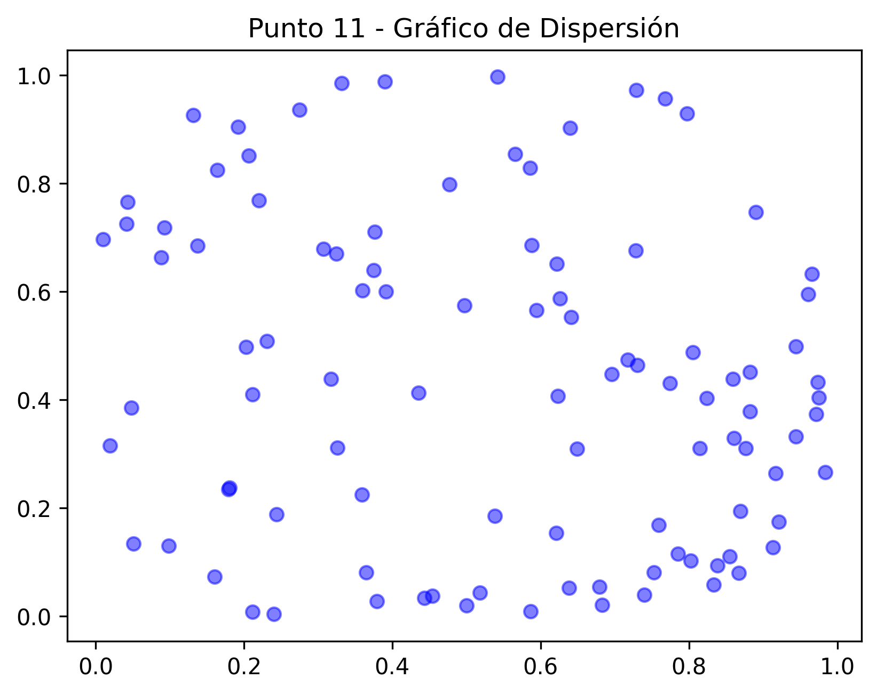

Punto 12 - Dispersión con y=sin(x) + ruido
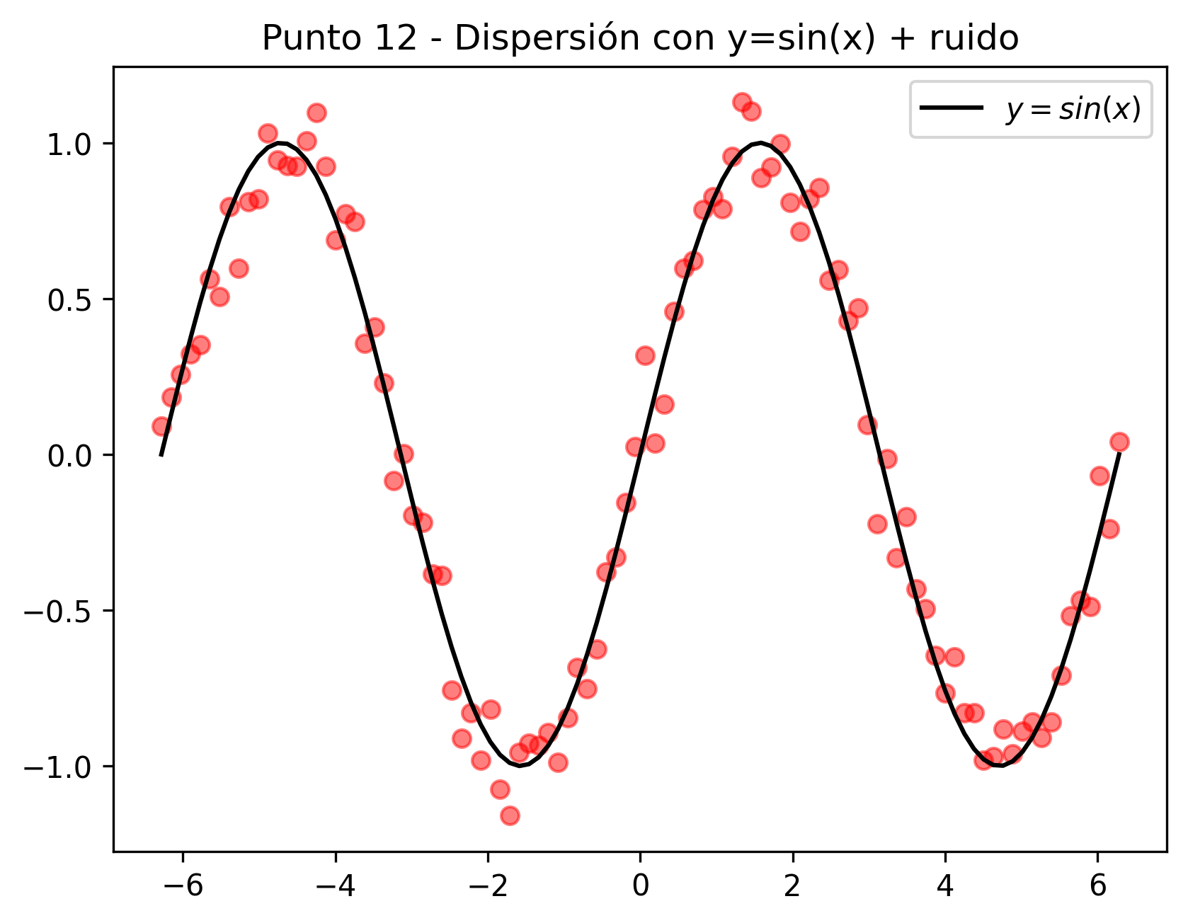

Punto 13 - Gráfico de Contorno
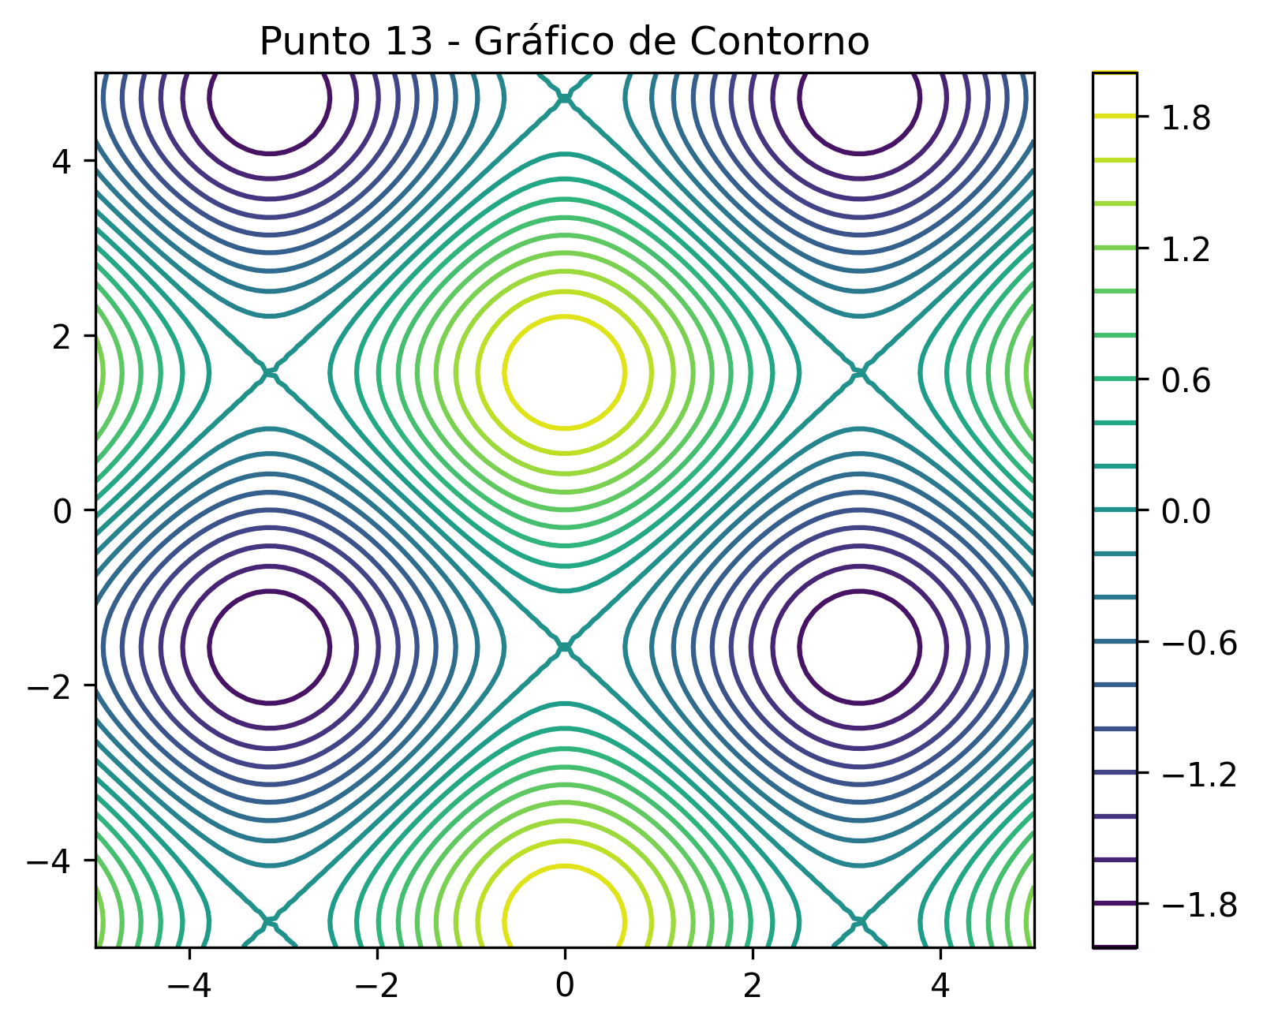

Punto 14 - Dispersión con Densidad
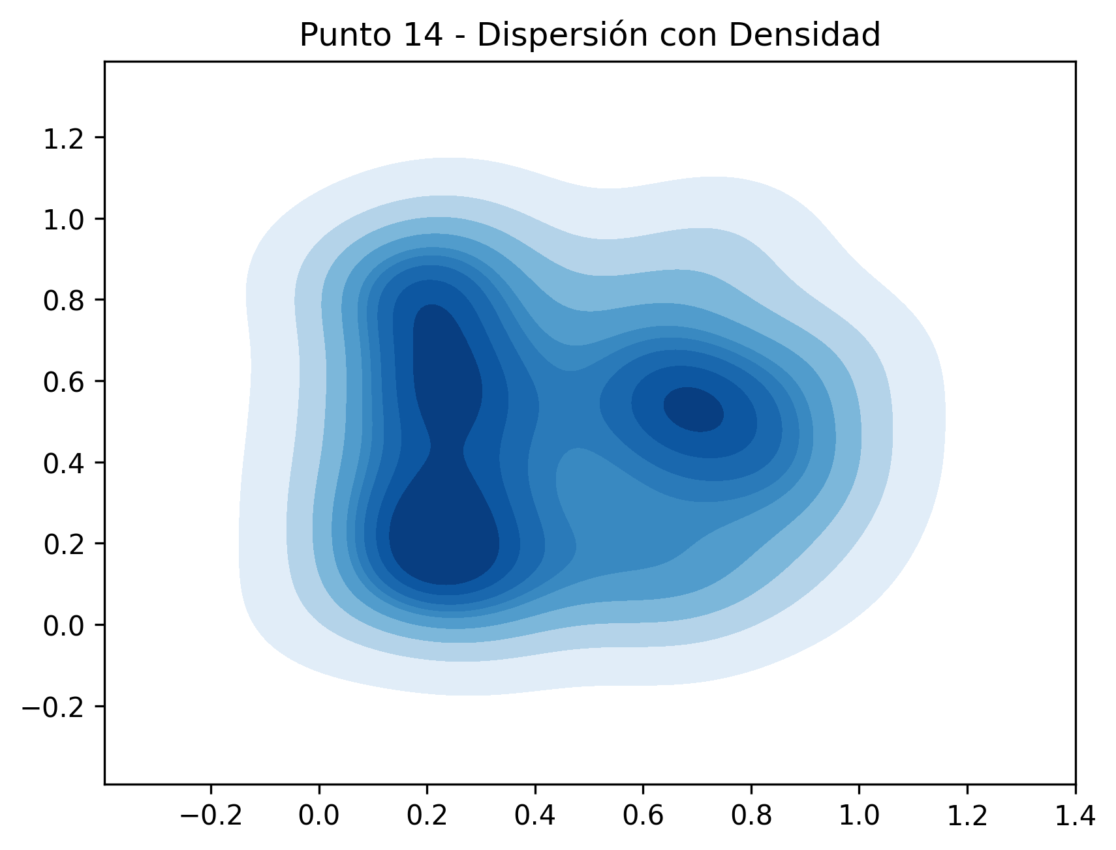

Punto 15 - Contorno Lleno
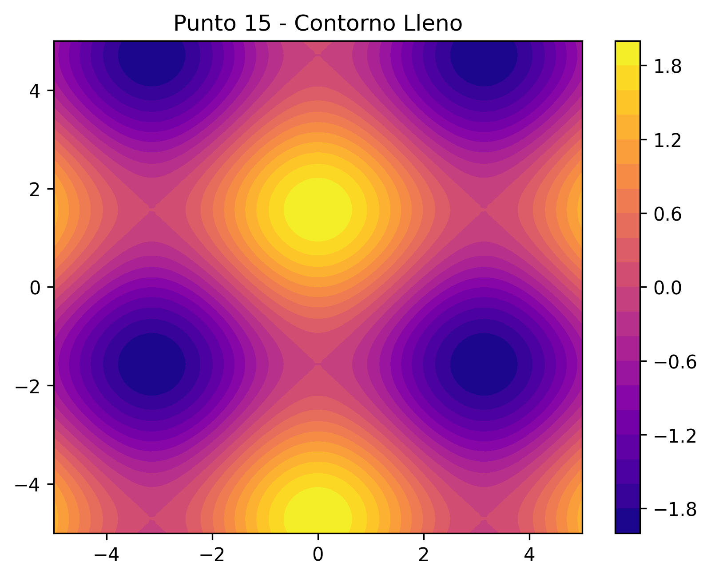

Punto 16 - Dispersión con Leyenda

